CC插值计算方法
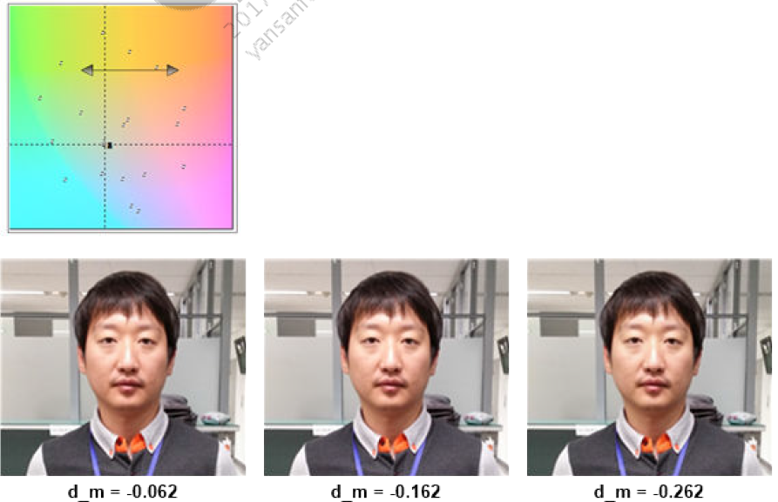
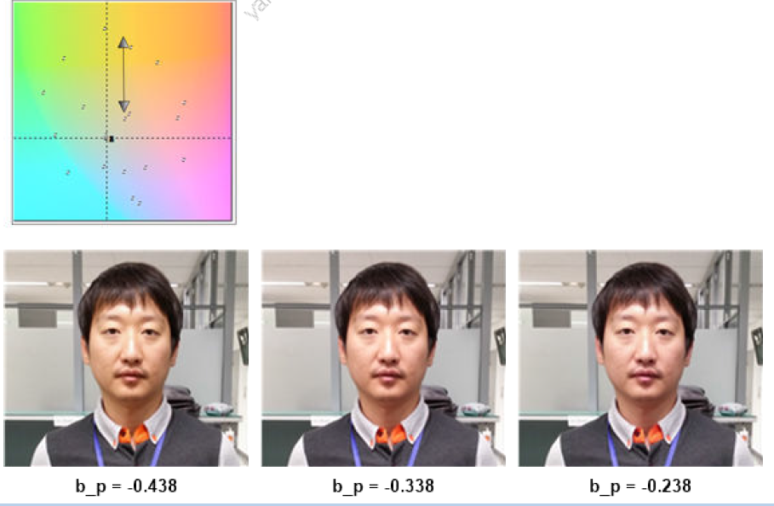
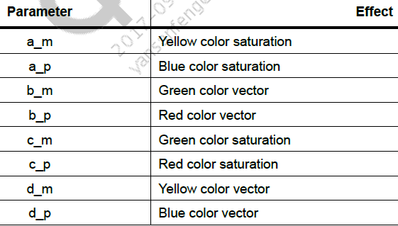
 |  |  |  | getprop camera.hmct.optm.prev |  |  |  |  | 0.8

 |  |  |  |  |  | 1 | 0 | 0 |  |  | 1.9 | -0.2 | -0.7
 |  |  |  |  |  | 0 | 1 | 0
 |  |  |  |  |  | 0 | 0 | 1
 |  |  |  |  |  |  |  |  |  |  |  |  |  | 2.6253 | -1.4729 | -0.1524
 |  |  |  |  |  |  |  |  |  |  |  |  |  | -0.237 | 1.2496 | -0.0126
 |  |  |  |  |  |  |  |  |  |  |  |  |  | -0.0748 | -0.6344 | 1.7092

 |  |  |  |  |  |  |  |  | 0.6
1 | 0 | 0 |  | 2.2817 | -1.3704 | 0.0887 |  | 1 |  | 1.5858 | -0.5425 | -0.0433 |  | 1
0 | 1 | 0 |  | -0.1732 | 1.2468 | -0.0736 |  | 1 |  | -0.2498 | 1.2052 | 0.0446 |  | 1
0 | 0 | 1 |  | 0.0244 | -0.7734 | 1.7491 |  | 1.0001 |  | -0.0819 | -0.5889 | 1.6708 |  | 1

 |  |  | 0.3
 |  |  |  | 1.89719 | -0.95928 | 0.06209 | 1 |  |  | 1.41006 | -0.37975 | -0.03031 | 1
 |  |  |  | -0.12124 | 1.17276 | -0.05152 | 1 |  |  | -0.17486 | 1.14364 | 0.03122 | 1
 |  |  |  | 0.01708 | -0.54138 | 1.52437 | 1.00007 |  |  | -0.05733 | -0.41223 | 1.46956 | 1
 |  |  |  |  |  |  |  |  |  | 0 | 0 | 0

 |  |  |  |  |  | 54138
 |  |  |  |  | 1.7555 | -0.823 | 0.0675 |  | 1
 |  |  |  |  | -0.14076 | 1.33216 | -0.1914 |  | 1
 |  |  |  |  | -0.0934 | -1.4041 | 2.4975 |  | 1

